Konfigurace
Konfigurace IT rozvaděče

Kód konfigurace: | RF1-47-80/10A-WWFWA-0HK-H

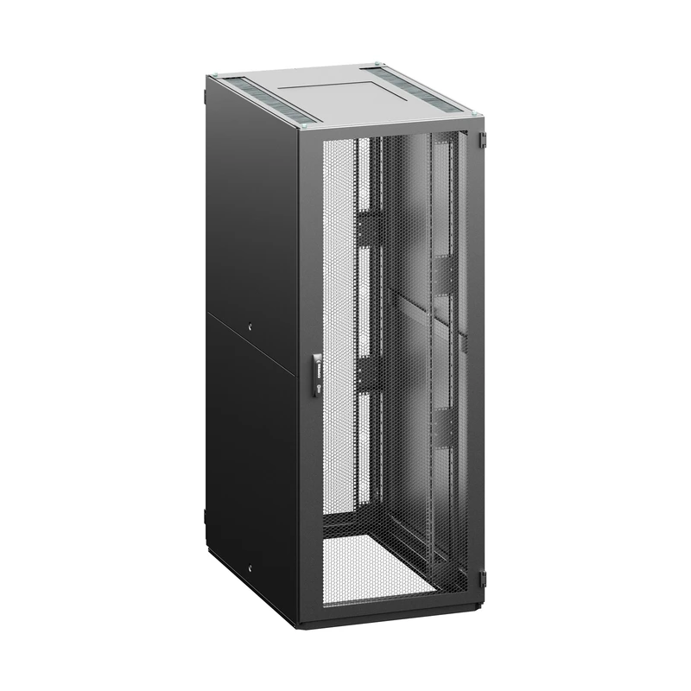

Parametry konfigurace
Parametr | Kód | Hodnota
Výška | 47 | 47U (2205 mm)
Šířka | 80 | 800 mm
Hloubka | 10 | 1000 mm
Barva rozvaděče | H | RAL 9005 (černá)
Lišta | A | A-typ 19" lišt
Přední dveře | W | dveře perforované, míra perforace 86%
Zámek předních dveří | W | výklopná klika s vyměnitelnou vložkou, univerzální klíč 333, vícebodový
Zadní dveře | F | dveře perforované, vertikálně dělené, míra perforace 86%
Zámek zadních dvěří | W | výklopná klika s vyměnitelnou vložkou, univerzální klíč 333, vícebodový
Boční panely | A | 2 bočnice, celoplechové, univerzální klíč
Kryty | H | Standard: Horní kryt - H design (jednodílný), dolní kryt - segmentovaný, pouze přední segment E design

Obecné příslušenství
Žádné obecné příslušenství.

Umístěné příslušenství
Žádné příslušenství s přiřazenou pozicí.

